Čtverec
Hodnoty v programu VIKLAN Jednotky |  |  |  |  |  |  |  |  |  |  |  |  |  |  |  |  |  |  |  | Správné výsledky (určené odměřením z obrázku, součtem délek stran a ručním výpočtem plochy, převod jednotek byl realizován pomocí stránky "Jednotky") |  |  |  |  |  |  |  |  |  |  |  |  |  |  |  |  |  |  |  |  | Odchylka mezi odečtenými a správnými výsledky v procentech

 | 1 |  |  |  | 2 |  |  | 3 |  |  | 4 |  | 5 |  | 6 |  | 7 |  | 8
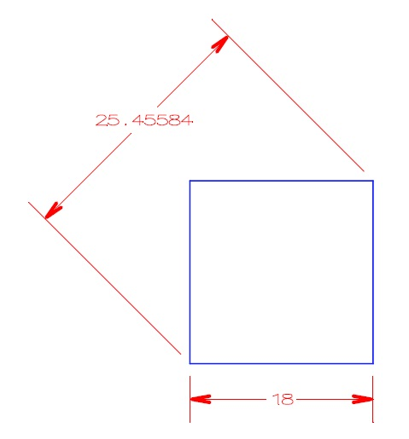
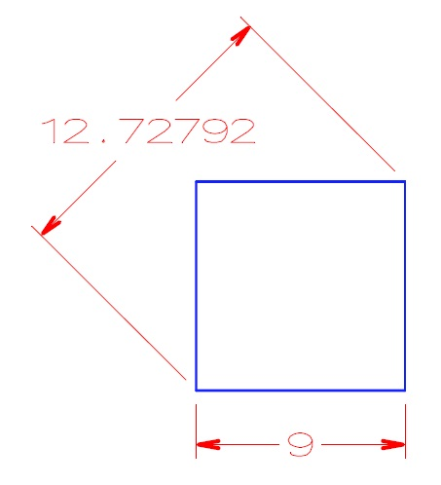
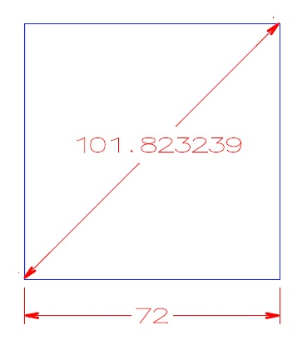
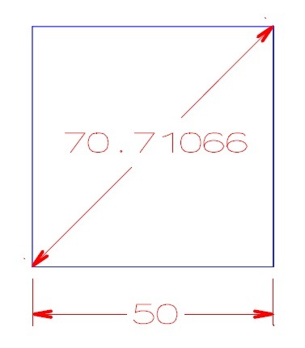
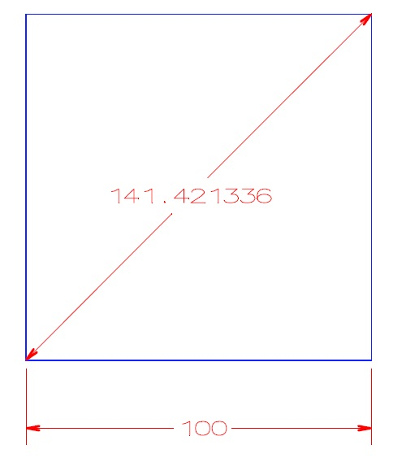
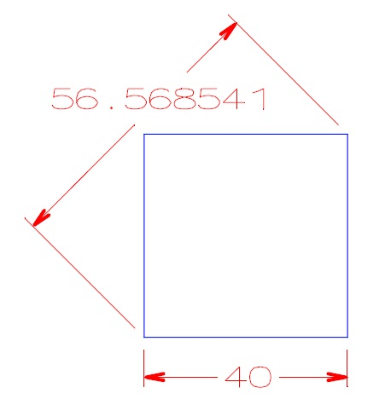
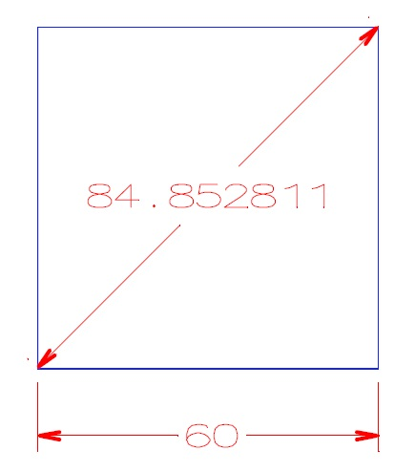
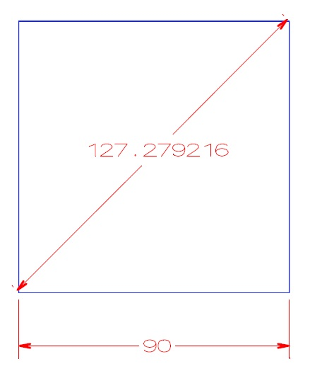

Metoda S |  |  | Obvod |  |  |  |  |  |  |  | Plocha |  |  |  |  |  |  |  |  |  |  |  |  | Obvod O=4*A |  |  |  |  |  |  |  | Plocha S=A*A |  |  |  |  |  |  |  |  |  |  | Obvod |  |  |  |  |  |  |  | Plocha
Strana A | Úhlopříčka U | Jednotky délky |  |  |  |  |  |  |  |  |  |  |  |  |  |  |  |  |  | Číslo obrázku | Strana A | Úhlopříčka U | Jednotky délky |  |  |  |  |  |  |  |  |  |  |  |  |  |  |  |  |  | Jednotky délky | Úhlopříčka U
 |  |  | cm | ft | in | m | mi | mm | yd | mikrometry | mm2 | cm2 | dm2 | m2 | sq in | sq ft | a | ha | ac |  |  |  |  | cm | ft | in | m | mi | mm | yd | mikrometry | mm2 | cm2 | dm2 | m2 | sq in | sq ft | a | ha | ac |  |  | cm | ft | in | m | mi | mm | yd | mikrometry | mm2 | cm2 | dm2 | m2 | sq in | sq ft | a | ha | ac
50 | 70.7106781186548 | cm | 200 | 6.56168 | 78.7402 | 2 | 0.00124274 | 2000 | 2.18723 | 2000000 | 250000 | 2500 | 25 | 0.25 | 387.501 | 2.69098 | 0.0025 | 0.000025 | 0.0000617763453667913 | 1 | 50 | 70.71066 | cm | 200 | 6.56168 | 78.7402 | 2 | 0.00124274 | 2000 | 2.18723 | 2000000 | 250000 | 2500 | 25 | 0.25 | 387.501 | 2.69098 | 0.0025 | 0.000025 | 0.0000617763453667913 | cm | 0.00002562365390649385 | 0.00000000000000000000 | 0.00000000000000000000 | 0.00000000000000000000 | 0.00000000000000000000 | 0.00000000000000000000 | 0.00000000000000000000 | 0.00000000000000000000 | 0.00000000000000000000 | 0.0000000000000000000 | 0.0000000000000000000 | 0.0000000000000000000 | 0.0000000000000000000 | 0.0000000000000000000 | 0.0000000000000000000 | 0.0000000000000000000 | 0.0000000000000000000 | 0.0000000000000000000
100 | 141.42135623731 | ft | 12192 | 400 | 4800 | 121.92 | 0.0757576 | 121920 | 133.333 | 121920000 | 929030400 | 9290304 | 92903 | 929.03 | 1440000 | 10000 | 9.2903 | 0.092903 | 0.229568 | 2 | 100 | 141.421336 | ft | 12192 | 400 | 4800 | 121.92 | 0.0757576 | 121920 | 133.333 | 121920000 | 929030400 | 9290304 | 92903 | 929.03 | 1440000 | 10000 | 9.29 | 0.092903 | 0.229568 | ft | 0.00001430994117936596 | 0.00000000000000000000 | 0.00000000000000000000 | 0.00000000000000000000 | 0.00000000000000000000 | 0.00000000000000000000 | 0.00000000000000000000 | 0.00000000000000000000 | 0.00000000000000000000 | 0.0000000000000000000 | 0.0000000000000000000 | 0.0000000000000000000 | 0.0000000000000000000 | 0.0000000000000000000 | 0.0000000000000000000 | 0.0000000000000000000 | 0.0000000000000000000 | 0.0000000000000000000
40 | 56.5685424949238 | in | 406.4 | 13.3333 | 160 | 4.064 | 0.00252525 | 4064 | 4.44444 | 4064000 | 1032256 | 10322.6 | 103.226 | 1.03226 | 1600 | 11.1111 | 0.0103226 | 0.000103226 | 0.000255076 | 3 | 40 | 56.568541 | in | 406.4 | 13.3333 | 160 | 4.064 | 0.00252525 | 4064 | 4.44444 | 4064000 | 1032256 | 10322.6 | 103.226 | 1.03226 | 1600 | 11.1111 | 0.0103226 | 0.000103226 | 0.000255076 | in | 0.00000264267694944345 | 0.00000000000000000000 | 0.00000000000000000000 | 0.00000000000000000000 | 0.00000000000000000000 | 0.00000000000000000000 | 0.00000000000000000000 | 0.00000000000000000000 | 0.00000000000000000000 | 0.0000000000000000000 | 0.0000000000000000000 | 0.0000000000000000000 | 0.0000000000000000000 | 0.0000000000000000000 | 0.0000000000000000000 | 0.0000000000000000000 | 0.0000000000000000000 | 0.0000000000000000000
60 | 84.8528137423857 | m | 24000 | 787.402 | 9448.82 | 240 | 0.149129 | 240000 | 262.467 | 240000000 | 3600000000 | 36000000 | 360000 | 3600 | 5580011 | 38750.1 | 36 | 0.36 | 0.889579 | 4 | 60 | 84.852811 | m | 24000 | 787.402 | 9448.82 | 240 | 0.149129 | 240000 | 262.467 | 240000000 | 3600000000 | 36000000 | 360000 | 3600 | 5580011 | 38750.1 | 36 | 0.36 | 0.889579 | m | 0.00000323193265030863 | 0.00000000000000000000 | 0.00000000000000000000 | 0.00000000000000000000 | 0.00000000000000000000 | 0.00000000000000000000 | 0.00000000000000000000 | 0.00000000000000000000 | 0.00000000000000000000 | 0.0000000000000000000 | 0.0000000000000000000 | 0.0000000000000000000 | 0.0000000000000000000 | 0.0000000000000000000 | 0.0000000000000000000 | 0.0000000000000000000 | 0.0000000000000000000 | 0.0000000000000000000
90 | 127.279220613579 | mi | 57936384 | 1900800 | 22809600 | 579364 | 360 | 579363840 | 633600 | 579363840000 | 20978903693721600 | 209789036937216 | 2097890369372 | 20978903694 | 32517365760000 | 225815040000 | 209789037 | 2097890 | 5184000 | 5 | 90 | 127.279216 | mi | 57936384 | 1900800 | 22809600 | 579364 | 360 | 579363840 | 633600 | 579363840000 | 20978915281000000 | 209789152810000 | 2097891528100 | 20978915281 | 32517383720317 | 225815164724 | 209789153 | 2097892 | 5184003 | mi | 0.00000362477012302985 | 0.00000000000000000000 | 0.00000000000000000000 | 0.00000000000000000000 | 0.00000000000000000000 | 0.00000000000000000000 | 0.00000000000000000000 | 0.00000000000000000000 | 0.00000000000000000000 | -0.0000552329719854213 | -0.0000552329719854213 | -0.0000552329796121264 | -0.0000552316449387353 | -0.0000552329706303472 | -0.0000552327830384830 | -0.0000552936118675306 | -0.0000953337922066532 | -0.0000578703368805921
18 | 25.4558441227157 | mm | 7.2 | 0.23622 | 2.83465 | 0.072 | 0.0000447387258410881 | 72 | 0.0787402 | 72000 | 324 | 3.24 | 0.0324 | 0.000324 | 0.502201 | 0.00348751 | 0.00000324 | 0.0000000324 | 0.0000000800621435953616 | 6 | 18 | 25.45584 | mm | 7.2 | 0.23622 | 2.83465 | 0.072 | 0.0000447387258410881 | 72 | 0.0787402 | 72000 | 324 | 3.24 | 0.0324 | 0.0003 | 0.502201 | 0.003488 | 0.00000324 | 0.0000000324 | 0.00000008006214359536 | mm | 0.00001619555945225661 | 0.00000000000000000000 | 0.00000000000000000000 | 0.00000000000000000000 | 0.00000000000000000000 | 0.00000000000000000000 | 0.00000000000000000000 | 0.00000000000000000000 | 0.00000000000000000000 | 0.0000000000000000000 | 0.0000000000000000000 | 0.0000000000000000000 | 0.0000000000000000000 | 0.0000000000000000000 | 0.0000000000000000000 | 0.0000000000000000000 | 0.0000000000000000000 | 0.0000000000000000000
9 | 12.7279220613579 | yd | 3291.84 | 108 | 1296 | 32.9184 | 0.0204545 | 32918.4 | 36 | 32918400 | 67726316 | 677263 | 6772.63 | 67.7263 | 104976 | 729 | 0.677263 | 0.00677263 | 0.0167355 | 7 | 9 | 12.72792 | yd | 3291.84 | 108 | 1296 | 32.9184 | 0.0204545 | 32918.4 | 36 | 32918400 | 67726300 | 677263 | 6772.63 | 67.7263 | 104976 | 729 | 0.677263 | 0.00677263 | 0.0167355 | yd | 0.00001619555984303524 | 0.00000000000000000000 | 0.00000000000000000000 | 0.00000000000000000000 | 0.00000000000000000000 | 0.00000000000000000000 | 0.00000000000000000000 | 0.00000000000000000000 | 0.00000000000000000000 | 0.0000236245003787303 | 0.0000000000000000000 | 0.0000000000000000000 | 0.0000000000000000000 | 0.0000000000000000000 | 0.0000000000000000000 | 0.0000000000000000000 | 0.0000000000000000000 | 0.0000000000000000000
72 | 101.823376490863 | mikrometry | 0.0288 | 0.000944882 | 0.0113386 | 0.000288 | 0.000000178954903364352 | 0.288 | 0.000314961 | 288 | 0.005184 | 0.00005184 | 0.0000005184 | 0.000000005184 | 0.00000803521607043214 | 0.0000000558001116002232 | 0.00000000005184 | 0.0000000000005184 | 0.00000000000128099429752579 | 8 | 72 | 101.823239 | mikrometry | 0.0288 | 0.000944882 | 0.0113386 | 0.000288 | 0.000000178954903364352 | 0.288 | 0.00031 | 288 | 0.005184 | 5.18E-05 | 0.0000005184 | 0.000000005184 | 0.00000803521607043214 | 0.0000000558001116002232 | 0.00000000005184 | 0.0000000000005184 | 0.0000000000012809943 | mikrometry | 0.00013502896229510982 | 0.00000000000000000000 | 0.00000000000000000000 | 0.00000000000000000000 | 0.00000000000000000000 | 0.00000000000000000000 | 0.00000000000000000000 | 0.00000000000000000000 | 0.00000000000000000000 | 0.0000000000000000000 | 0.0000000000000000000 | 0.0000000000000000000 | 0.0000000000000000000 | 0.0000000000000000000 | 0.0000000000000000000 | 0.0000000000000000000 | 0.0000000000000000000 | 0.0000000000000000000

 | 1 |  |  |  |  | 2 |  | 3 |  |  | 4 |  | 5 |  | 6 |  | 7 |  | 8
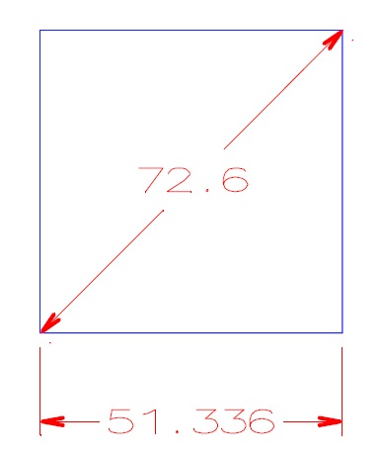
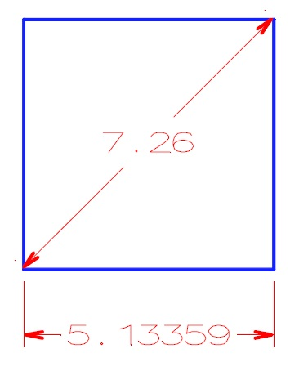
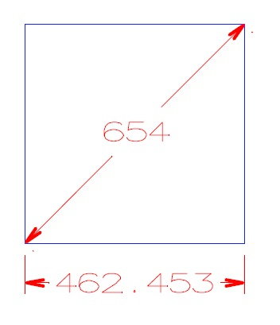
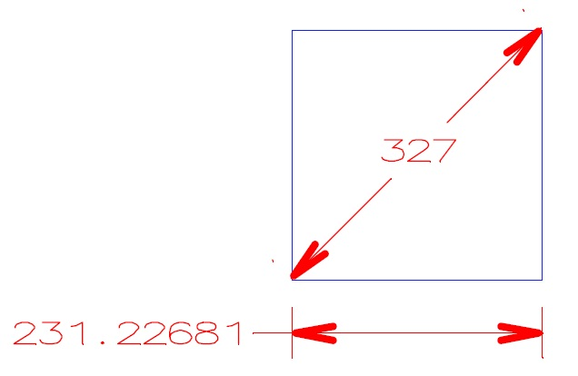
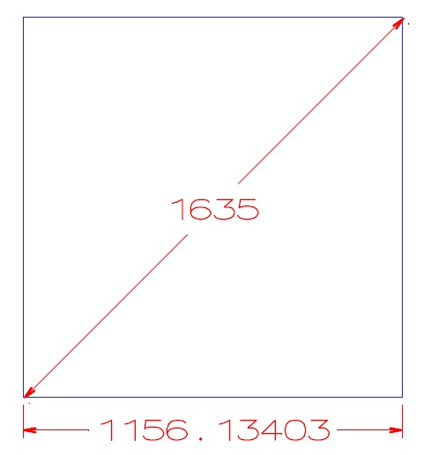
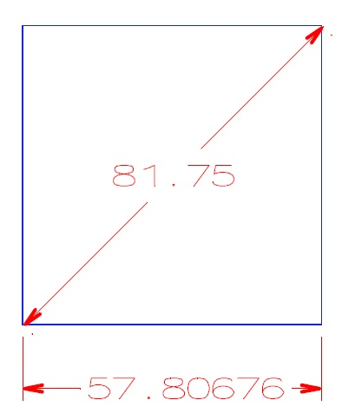
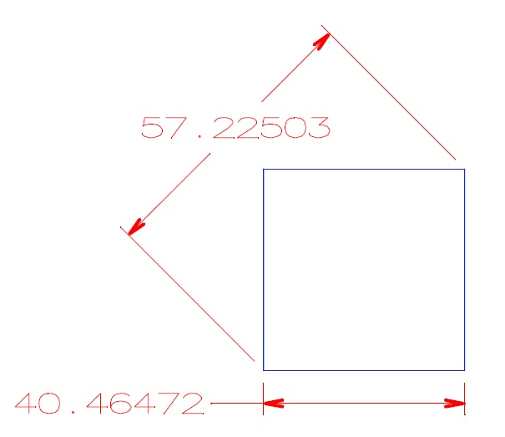
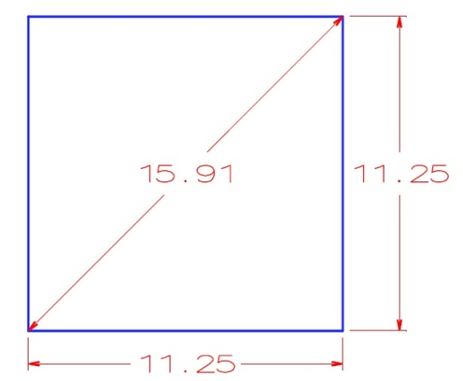

Metoda U |  |  | Obvod |  |  |  |  |  |  |  | Plocha |  |  |  |  |  |  |  |  |  |  |  |  | Obvod O=4*A |  |  |  |  |  |  |  | Plocha S=A*A |  |  |  |  |  |  |  |  |  |  | Obvod |  |  |  |  |  |  |  | Plocha
Strana A | Úhlopříčka U | Jednotky délky |  |  |  |  |  |  |  |  |  |  |  |  |  |  |  |  |  | Číslo obrázku | Strana A | Úhlopříčka U | Jednotky délky |  |  |  |  |  |  |  |  |  |  |  |  |  |  |  |  |  | Jednotky délky | Strana A
 |  |  | cm | ft | in | m | mi | mm | yd | mikrometry | mm2 | cm2 | dm2 | m2 | sq in | sq ft | a | ha | ac |  |  |  |  | cm | ft | in | m | mi | mm | yd | mikrometry | mm2 | cm2 | dm2 | m2 | sq in | sq ft | a | ha | ac |  |  | cm | ft | in | m | mi | mm | yd | mikrometry | mm2 | cm2 | dm2 | m2 | sq in | sq ft | a | ha | ac
11.250068888678 | 15.91 | cm | 45.0003 | 1.47639 | 17.7166 | 0.450003 | 0.000279619 | 450.003 | 0.492129 | 450003 | 12656.4 | 126.564 | 1.26564 | 0.0126564 | 19.6175 | 0.136232 | 0.000126564 | 0.0000012656405 | 0.00000312746578552794 | 1 | 11.25 | 15.91 | cm | 45 | 1.47638 | 17.7165 | 0.45 | 0.000279617 | 450 | 0.492126 | 450000 | 12656.2 | 126.5625 | 1.26562 | 0.0126562 | 19.6171 | 0.13623 | 0.000126562 | 0.00000126562 | 0.00000312741512892474 | cm | 0.0006123438044388271 | 0.000666666666673008 | 0.000677332394103518 | 0.000564445573334276 | 0.000666666666661166 | 0.000715264093376755 | 0.000666666666663534 | 0.000609599980487770 | 0.0006666666666666666 | 0.00158025315654706 | 0.00118518518517962 | 0.00158025315656603 | 0.00158025315656000 | 0.002039037370452655 | 0.001468105409969904 | 0.001580253156537729 | 0.001619759485472455 | 0.001619759485446968
51.3359523141433 | 72.6 | ft | 6258.88 | 205.344 | 2464.13 | 62.5888 | 0.0388909 | 62588.8 | 68.4479 | 62588793 | 244834814 | 2448348 | 24483.5 | 244.835 | 379495 | 2635.38 | 2.44835 | 0.0244835 | 0.0605 | 2 | 51.336 | 72.6 | ft | 6258.89 | 205.344 | 2464.13 | 62.5889 | 0.0388909 | 62588.9 | 68.448 | 62588851 | 244834814 | 2448348 | 24483.5 | 244.835 | 379495 | 2635.384896 | 2.44835 | 0.0244835 | 0.0605 | ft | -0.0000928897005995524 | -0.000159772739259170 | 0.000000000000000000 | 0.000000000000000000 | -0.000159772739260987 | 0.000000000000000000 | -0.000159772739253358 | -0.000146096306669455 | -0.0000926682613170195 | 0.00000000000000000 | 0.00000000000000000 | 0.00000000000000000 | 0.00000000000000000 | 0.000000000000000000 | -0.000185779314715970 | 0.000000000000000000 | 0.000000000000000000 | 0.000000000000000000
5.13359523141434 | 7.26 | in | 52.1573 | 1.7112 | 20.5344 | 0.521573 | 0.000324091 | 521.573 | 0.570399 | 521573 | 17002.4 | 170.024 | 1.70024 | 0.0170024 | 26.3538 | 0.183013 | 0.000170024 | 0.0000017002417608 | 0.00000420138888888889 | 3 | 5.13359 | 7.26 | in | 52.1574 | 1.7112 | 20.53436 | 0.521574 | 0.000324091 | 521.574 | 0.5704 | 521574 | 17002.4 | 170.024 | 1.70024 | 0.0170024 | 26.353746288 | 0.183012 | 0.000170024 | 0.0000017002353092 | 0.0000042013729466381 | in | 0.0001019055736812966 | -0.000191727348378791 | 0.000000000000000000 | 0.000194795455042370 | -0.000191727348377940 | 0.000000000000000000 | -0.000191727348367893 | -0.000175315568027482 | -0.0001917273483724265 | 0.00000000000000000 | 0.00000000000000000 | 0.00000000000000000 | 0.00000000000000000 | 0.000203811251024025 | 0.000546412257120298 | 0.000000000000000000 | 0.000379453359491790 | 0.000379453359491971
462.447834896002 | 654 | m | 184979 | 6068.87 | 72826.4 | 1849.79 | 1.14941 | 1849791 | 2022.96 | 1849791340 | 213858000000 | 2138580000 | 21385800 | 213858 | 331480563 | 2301948 | 2138.58 | 21.3858 | 52.8455 | 4 | 462.453 | 654 | m | 184981 | 6068.93 | 72827.2 | 1849.812 | 1.14942 | 1849810 | 2022.98 | 1849810000 | 213858000000 | 2138630000 | 21386300 | 213862.77721 | 331488313 | 2302002 | 2138.63 | 21.3863 | 52.8467 | m | -0.0011168927432555168 | -0.001081192122434196 | -0.000988642149446446 | -0.001098490673818176 | -0.001189310048801420 | -0.000870004002024109 | -0.001027132516312486 | -0.000988640520419471 | -0.0010087522502311048 | 0.00000000000000000 | -0.00233794532013485 | -0.00233794532013485 | -0.00223377301197903 | -0.002337940644079359 | -0.002345784234766086 | -0.002337945320143358 | -0.002337945320129404 | -0.002270718890672839
231.223917448001 | 327 | mi | 148847530 | 4883449 | 58601390 | 1488475 | 924.896 | 1488475297 | 1627816 | 1488475296806 | 138472419325059000 | 1384724193250590 | 13847241932506 | 138472419325 | 214632679219200 | 1490504716800 | 1384724193 | 13847242 | 34217280 | 5 | 231.22681 | 327 | mi | 148849353 | 4883509 | 58602108 | 1488494 | 924.90724 | 1488493531 | 1627836 | 1488493531008 | 138475195497000000 | 1.38E+15 | 13847519549700 | 138472419325 | 214636982294315 | 1490534599266 | 1384751955 | 13847520 | 34217966 | mi | -0.0012509587443587750 | -0.001224728198852164 | -0.001228624745034769 | -0.001225211898520784 | -0.001276457950116023 | -0.001215257002425826 | -0.001224996926103537 | -0.001228624996621281 | -0.0012250104968646988 | -0.00200481532524873 | -0.00200481532525451 | -0.00200481532453236 | 0.00000000000000000 | -0.002004815325394171 | -0.002004815320269341 | -0.002004835588045803 | -0.002007579696581048 | -0.002004794791133991
1156.11958724001 | 1635 | mm | 462.448 | 15.1722 | 182.066 | 4.62448 | 0.00287352 | 4624.48 | 5.05739 | 4624478 | 1336612 | 13366.1 | 133.661 | 1.33661 | 2071.75 | 14.3872 | 0.0133661 | 0.000133661 | 0.000330284 | 6 | 1156.13403 | 1635 | mm | 462.454 | 15.1724 | 182.069 | 4.62454 | 0.00287356 | 4624.53612 | 5.05746 | 4624540 | 1336645.8953 | 13366.5 | 133.665 | 1.33665 | 2071.81 | 14.3875 | 0.0133665 | 0.000133665 | 0.000330292 | mm | -0.0012492288623174232 | -0.001297426338625820 | -0.001318183016526943 | -0.001647726960650030 | -0.001297426338608919 | -0.001392001559033479 | -0.001213527120211828 | -0.001384093991845996 | -0.0013406738832402790 | -0.00253584918483237 | -0.00299255601690522 | -0.00299255601690097 | -0.00299255601689432 | -0.002896018457288334 | -0.002085143353600701 | -0.002992556016903148 | -0.002992556016894225 | -0.002422099233394491
57.8059793620003 | 81.75 | yd | 21143.1 | 693.672 | 8324.06 | 211.431 | 0.131377 | 211431 | 231.224 | 211431150 | 2793945702 | 27939457 | 279395 | 2793.95 | 4330624 | 30073.8 | 27.9395 | 0.279395 | 0.690399 | 7 | 57.80676 | 81.75 | yd | 21143.4 | 693.681 | 8324.17 | 211.434 | 0.131379 | 211434 | 231.22704 | 211433969 | 2794020000 | 27940200 | 279402 | 2794.0211643 | 4330740 | 30074.6 | 27.9402 | 0.279402 | 0.690417 | yd | -0.0013504268353673682 | -0.001418882488166096 | -0.001297426338621723 | -0.001321453069802540 | -0.001418882488145664 | -0.001522313307303298 | -0.001418882488152331 | -0.001314725129032746 | -0.0013332767735159906 | -0.00265917924710632 | -0.00265925082855527 | -0.00250535071330914 | -0.00254702199676701 | -0.002678526071756790 | -0.002660052004014259 | -0.002505350713316015 | -0.002505350713301711 | -0.002607120044837032
40.4642067666036 | 57.22503 | mikrometry | 0.0161857 | 0.000531026 | 0.00637232 | 0.000161857 | 0.00000010057316960601 | 0.161857 | 0.000177009 | 161.857 | 0.00163735 | 0.0000163735202925045 | 0.000000163735202925045 | 0.00000000163735202925045 | 0.00000253790072113964 | 0.0000000176243105634697 | 0.0000000000163735202925045 | 0.000000000000163735202925 | 0.00000000000040459849778397 | 8 | 40.46472 | 57.22503 | mikrometry | 0.0161859 | 0.000531033 | 0.0063724 | 0.000161859 | 0.000000100574519804343 | 0.161859 | 0.000177011 | 161.85888 | 0.0016373935647 | 1.64E-05 | 1.64E-07 | 1.64E-09 | 2.53795957591915E-06 | 1.76247192772163E-08 | 1.64E-11 | 1.64E-13 | 4.04607880560522E-13 | mikrometry | -0.0012683478259508127 | -0.001235643368603613 | -0.001318185498829978 | -0.001255413972763672 | -0.001235643368613661 | -0.001342485488004021 | -0.001235643368612187 | -0.001129873284713597 | -0.0011615056276182572 | -0.00266061131177407 | -0.00231898017880620 | -0.00231898017882948 | -0.00231898017882796 | -0.002318980178734145 | -0.002318980178755007 | -0.002318980178820071 | -0.002318980178824388 | -0.002318980178782093

kontroloval : | Kubínek
dne: | 2011-09-14

Čtyřúhelník
Hodnoty v programu VIKLAN Jednotky |  |  |  |  |  |  |  |  |  |  |  |  |  |  |  |  |  |  |  |  |  |  |  |  |  |  |  |  | Správné výsledky (určené odměřením z obrázku, součtem délek stran a ručním výpočtem plochy, převod jednotek byl realizován pomocí stránky "Jednotky") |  |  |  |  |  |  |  |  |  |  |  |  |  |  |  |  |  |  |  |  |  |  |  |  |  |  |  |  |  | Odchylka mezi odečtenými a správnými výsledky v procentech

 |  |  | 1 |  |  |  |  |  | 2 |  |  |  |  |  | 3 |  |  | 4 |  |  | 5 |  |  | 6 |  |  | 7 |  |  |  | 8 |  |  |  |  |  |  | 9 |  |  |  |  |  | 10 |  |  |  | 11 |  |  |  | 12 |  |  | 13 |  |  | 14
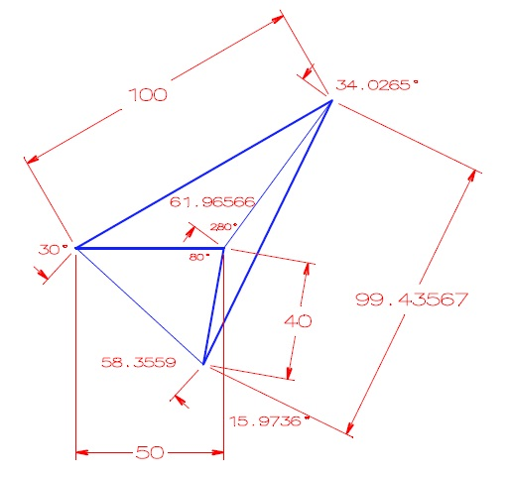
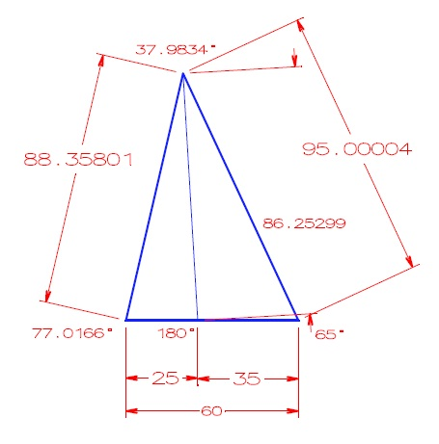
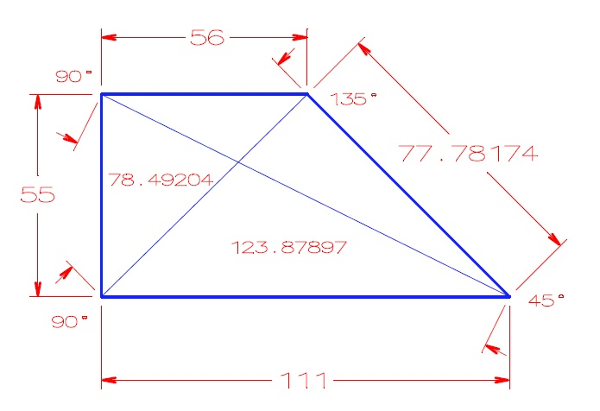
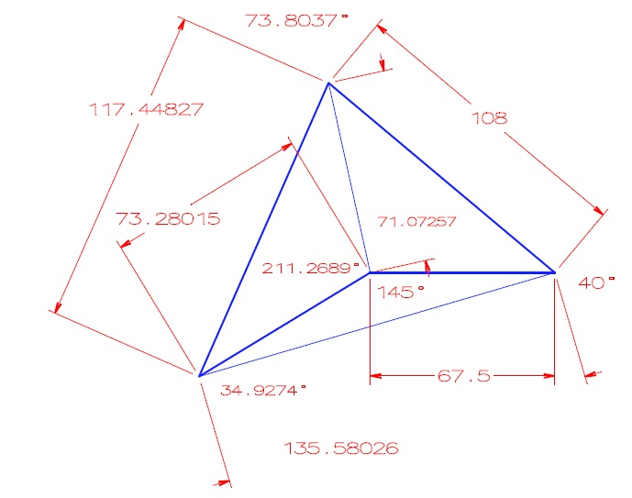
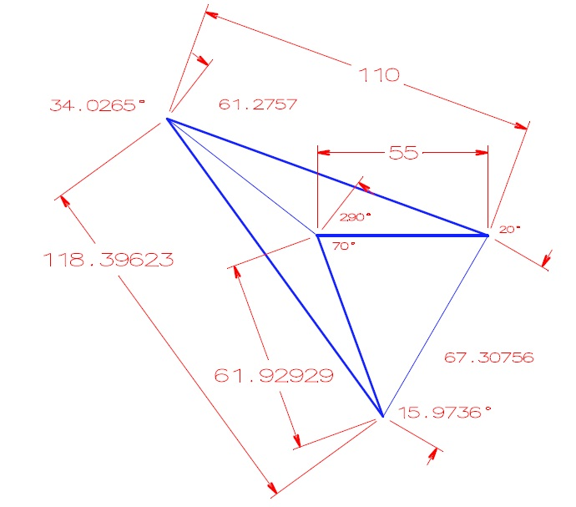
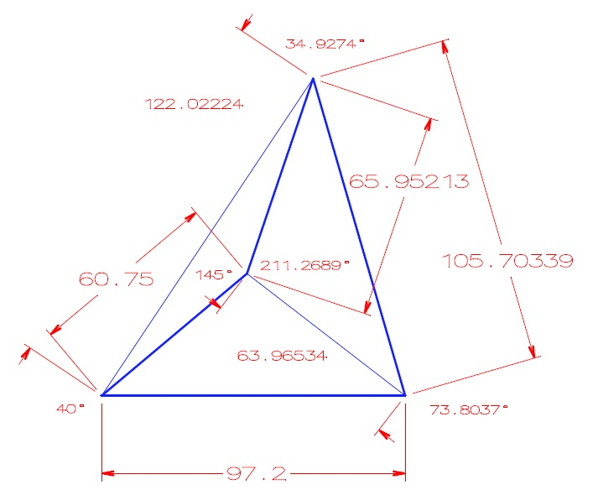
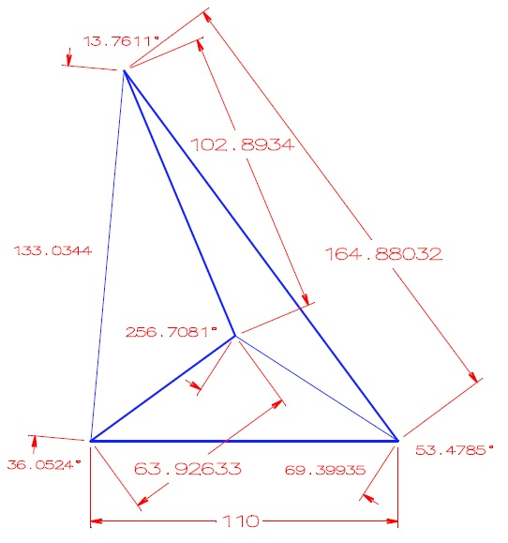
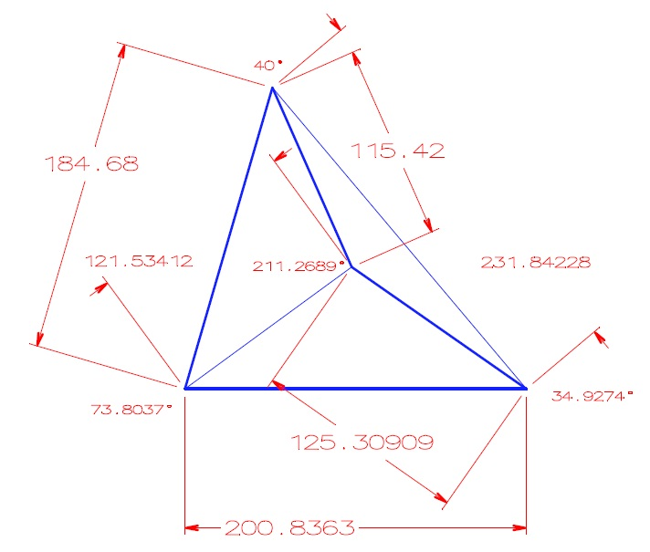
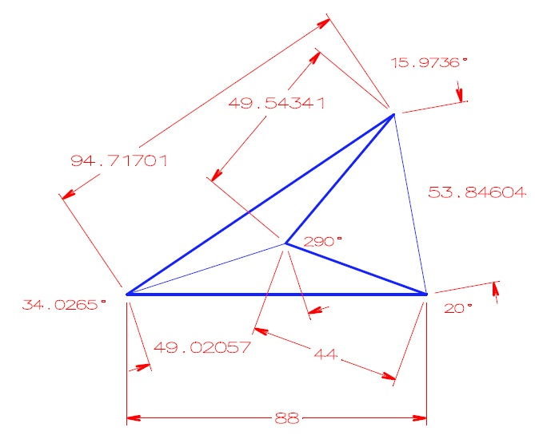
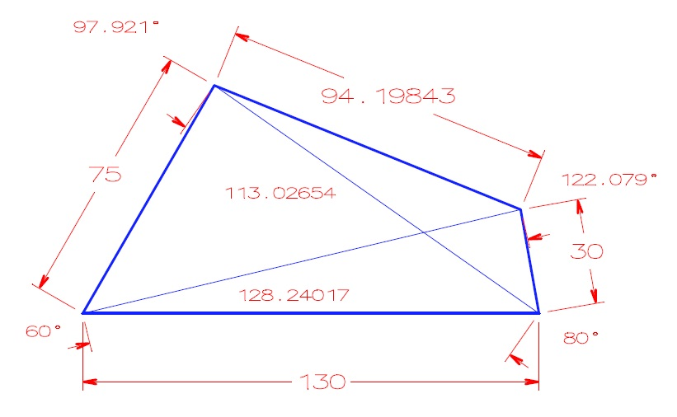
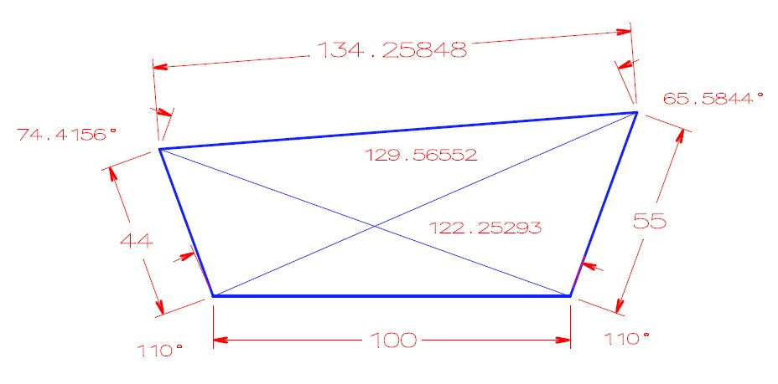
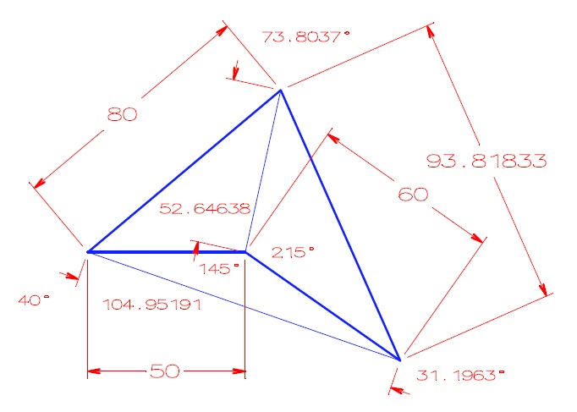
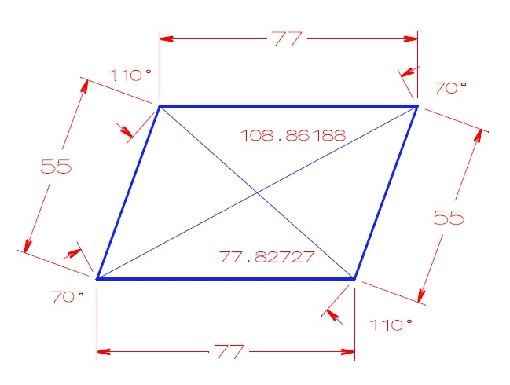
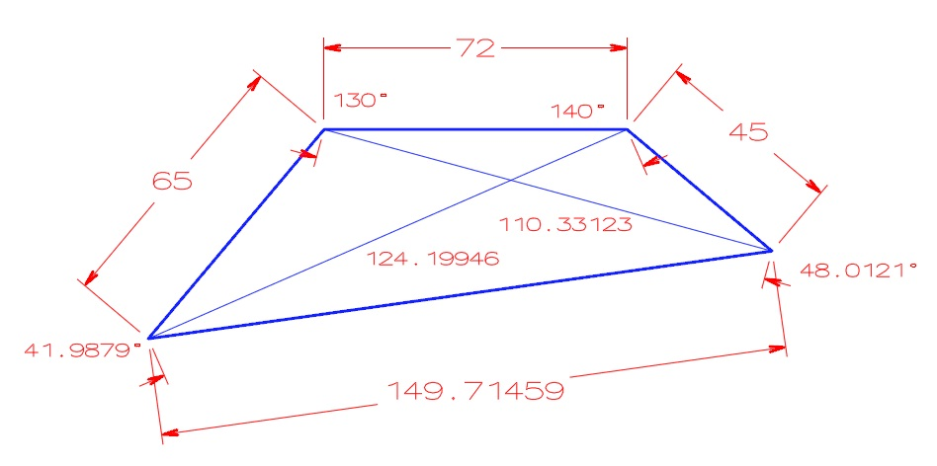

Metoda 4xS 1xU |  |  |  |  |  |  |  |  |  |  |  | Obvod |  |  |  |  |  |  |  | Plocha |  |  |  |  |  |  |  |  |  |  |  |  |  |  |  |  |  |  |  |  |  | Obvod O=a+b+c+d |  |  |  |  |  |  |  | Plocha S=S1+S2, S1=√s1(s1-a)(s1-b)(s1-u1), s1=(a+b+u1)/2, S2=√s2(s2-c)(s2-d)(s2-u1), s2=(c+d+u1)/2 |  |  |  |  |  |  |  |  |  |  |  |  |  |  |  | Obvod |  |  |  |  |  |  |  | Plocha
Strana A | Strana B | Strana C | Strana D | Úhlopříčka U1 | Úhlopříčka U2 | Jednotky délky | Úhel alfa | Úhel beta | Úhel gama | Úhel delta | Jednotky úhlu |  |  |  |  |  |  |  |  |  |  |  |  |  |  |  |  |  | Číslo obrázku | Strana A | Strana B | Strana C | Strana D | Úhlopříčka U1 | Úhlopříčka U2 | Jednotky délky | Úhel alfa | Úhel beta | Úhel gama | Úhel delta | Jednotky úhlu |  |  |  |  |  |  |  |  |  |  |  |  |  |  |  |  |  | Jednotky délky | Úhel alfa | Úhel beta | Úhel gama | Úhel delta | Úhlopříčka U2 | Jednotky úhlu
 |  |  |  |  |  |  |  |  |  |  |  | cm | ft | in | m | mi | mm | yd | mikrometry | mm2 | cm2 | dm2 | m2 | sq in | sq ft | a | ha | ac |  |  |  |  |  |  |  |  |  |  |  |  |  | cm | ft | in | m | mi | mm | yd | mikrometry | mm2 | cm2 | dm2 | m2 | sq in | sq ft | a | ha | ac |  |  |  |  |  |  |  | cm | ft | in | m | mi | mm | yd | mikrometry | mm2 | cm2 | dm2 | m2 | sq in | sq ft | a | ha | ac
130 | 75 | 94.19843 | 30 | 113.02654 | 128.24018822 | cm | 60.000 | 97.920 | 122.078 | 80.000 | ° | 329.198 | 10.8005 | 129.606 | 3.29198 | 0.00204554 | 3291.98 | 3.60016 | 3291984 | 541911 | 5419.11 | 54.1911 | 0.541911 | 839.964 | 5.83308 | 0.00541911 | 0.0000541911291501589 | 0.000133909 | 1 | 130 | 75 | 94.19843 | 30 | 113.02654 | 128.24017 | cm | 60.0000 | 97.9210 | 122.0790 | 80.0000 | ° | 329.19843 | 10.8005 | 129.606 | 3.29198 | 0.00204554 | 3291.98 | 3.60015 | 3291980 | 541911 | 5419.112915 | 54.1911 | 0.541911 | 839.964 | 5.83308 | 0.00541911 | 0.0000541911 | 0.000133909 | cm | 0.00000000000000000000 | -0.00102123140082798870 | -0.00081914170331552850 | 0.00000000000000000000 | 0.00001420595277468805 | ° | -0.00013062030704436 | 0.00000000000000000 | 0.00000000000000000 | 0.00000000000000000 | 0.00000000000000000 | 0.00000000000000000 | 0.00027776620417542 | 0.00012150742106574 | 0.0000000000000000000 | -0.0000537913848980094 | 0.0000000000000000000 | 0.0000000000000000000 | 0.0000000000000000000 | 0.0000000000000000000 | 0.0000000000000000000 | 0.0000537914139101347 | 0.0000000000000000000
100 | 44 | 134.25848 | 55 | 122.25293 | 129.56549139 | ft | 110.000 | 74.420 | 65.580 | 110.000 | ° | 10157.7 | 333.258 | 3999.1 | 101.577 | 0.0631171 | 101577 | 111.086 | 101577185 | 504393971 | 5043940 | 50439.4 | 504.394 | 781812 | 5429.25 | 5.04394 | 0.0504394 | 0.124638 | 2 | 100 | 44 | 134.25848 | 55 | 122.25293 | 129.56552 | ft | 110.0000 | 74.4200 | 65.5800 | 110.0000 | ° | 10157.7 | 333.25848 | 3999.1 | 101.577 | 0.063117 | 101577 | 111.086 | 101577038 | 504393830 | 5043938 | 50439.4 | 504.394 | 781812 | 5429.2515217 | 5.04394 | 0.0504394 | 0.124638 | ft | 0.00000000000000000000 | 0.00000000000000000000 | 0.00000000000000000000 | 0.00000000000000000000 | -0.00002208168654915395 | ° | 0.00000000000000000 | -0.00014403234389769 | 0.00000000000000000 | 0.00000000000000000 | 0.00015843592057449 | 0.00000000000000000 | 0.00000000000000000 | 0.00014471774615046 | 0.0000279543467056288 | 0.0000396515579691899 | 0.0000000000000000000 | 0.0000000000000000000 | 0.0000000000000000000 | -0.0000280272853209550 | 0.0000000000000000000 | 0.0000000000000000000 | 0.0000000000000000000
50 | 80 | 93.81833 | 60 | 52.64638 | 104.95196926 | in | 40.000 | 73.800 | 31.200 | 215.000 | ° | 720.899 | 23.6515 | 283.818 | 7.20899 | 0.00447946 | 7208.99 | 7.88384 | 7208986 | 1769953 | 17699.5 | 176.995 | 1.76995 | 2743.43 | 19.0516 | 0.0176995 | 0.000176995 | 0.000437365 | 3 | 50 | 80 | 93.81833 | 60 | 52.64638 | 104.95191 | in | 40.0000 | 73.8000 | 31.2000 | 215.0000 | ° | 720.898 | 23.6515 | 283.81833 | 7.20898 | 0.00447945 | 7208.98 | 7.88383 | 7208977 | 1769951.0 | 17699.500 | 176.995 | 1.76995 | 2743.4318711 | 19.0516 | 0.0176995 | 0.000176995 | 0.000437364 | in | 0.00000000000000000000 | 0.00000000000000000000 | 0.00000000000000000000 | 0.00000000000000000000 | 0.00005646216920308314 | ° | 0.00013871587935829 | 0.00000000000000000 | -0.00011627156005727 | 0.00013871587935632 | 0.00022324169261719 | 0.00013871587936460 | 0.00012684190299017 | 0.00012484434337910 | 0.0001129974784612681 | 0.0000000000000000000 | 0.0000000000000000000 | 0.0000000000000000000 | -0.0000682043653425433 | 0.0000000000000000000 | 0.0000000000000000000 | 0.0000000000000000000 | 0.0002286425037304728
77 | 55 | 77 | 55 | 77.82727 | 108.86191274 | m | 70.000 | 110.000 | 70.000 | 110.000 | ° | 26400 | 866.142 | 10393.7 | 264 | 0.164042 | 264000 | 288.714 | 264000000 | 3979598558 | 39795986 | 397960 | 3979.6 | 6168390 | 42836 | 39.796 | 0.39796 | 0.98338 | 4 | 77 | 55 | 77 | 55 | 77.82727 | 108.86188 | m | 70.0000 | 110.0000 | 70.0000 | 110.0000 | ° | 26400 | 866.142 | 10393.7 | 264 | 0.164042 | 264000 | 288.714 | 264000000 | 3979600000 | 39796000 | 397960 | 3979.5972608 | 6168392 | 42836.1 | 39.796 | 0.39796 | 0.983381 | m | 0.00000000000000000000 | 0.00000000000000000000 | 0.00000000000000000000 | 0.00000000000000000000 | 0.00003007031662565165 | ° | 0.00000000000000000 | 0.00000000000000000 | 0.00000000000000000 | 0.00000000000000000 | 0.00000000000000000 | 0.00000000000000000 | 0.00000000000000000 | 0.00000000000000000 | -0.0000362347974670821 | -0.0000351794150165846 | 0.0000000000000000000 | 0.0000688316090553367 | -0.0000324233609018363 | -0.0002334479562764697 | 0.0000000000000000000 | 0.0000000000000000000 | -0.0001016899858668953
50 | 100 | 99.43567 | 40 | 61.96566 | 58.355792268 | mi | 30.000 | 34.030 | 15.970 | 280.000 | ° | 46580156 | 1528220 | 18338644 | 465802 | 289.436 | 465801559 | 509407 | 465801558900 | 4654928993145470 | 46549289931455 | 465492899315 | 4654928993 | 7215154369684 | 50105238678 | 46549290 | 465493 | 1150258 | 5 | 50 | 100 | 99.43567 | 40 | 61.96566 | 58.3559 | mi | 30.0000 | 34.0300 | 15.9700 | 280.0000 | ° | 46580209 | 1528222 | 18338665 | 465802 | 289.43567 | 465802090 | 509407 | 465802089984 | 4654928993000000 | 46549289930000 | 465492899300 | 4654928993.1 | 7215154369459 | 50105238677 | 46549290 | 465493 | 1150258 | mi | 0.00000000000000000000 | 0.00000000000000000000 | 0.00000000000000000000 | 0.00000000000000000000 | -0.00018461279064670497 | ° | -0.00011378222884316 | -0.00013087103837008 | -0.00011451215232952 | 0.00000000000000000 | 0.00011401497264060 | -0.00011399691229380 | 0.00000000000000000 | -0.00011401494570757 | 0.0000000031250745225 | 0.0000000031257190006 | 0.0000000032223907223 | -0.0000000031250263622 | 0.0000000031184363976 | 0.0000000019957992945 | 0.0000000000000000000 | 0.0000000000000000000 | 0.0000000000000000000
149.71459 | 65 | 72 | 45 | 110.33123 | 124.19933515 | mm | 41.990 | 130.000 | 140.000 | 48.010 | ° | 33.1715 | 1.0883 | 13.0596 | 0.331715 | 0.000206118 | 331.715 | 0.362767 | 331715 | 4296.36000 | 42.9636000 | 0.4296360 | 0.00429636 | 6.6593700 | 0.0462456 | 0.0000429635985619464 | 0.000000429635985619464 | 0.00000106165364118519 | 6 | 149.71459 | 65 | 72 | 45 | 110.33123 | 124.19946 | mm | 41.9900 | 130.0000 | 140.0000 | 48.0121 | ° | 33.1715 | 1.0883 | 13.0596 | 0.331715 | 0.000206118 | 331.71459 | 0.362768 | 331715 | 4296.3598562 | 42.9636 | 0.429636 | 0.00429636 | 6.65937 | 0.0462456 | 0.0000429636 | 0.000000429636 | 0.00000106165367672027 | mm | 0.00000000000000000000 | 0.00000000000000000000 | 0.00000000000000000000 | -0.00437389741335758850 | -0.00010052247731186017 | ° | 0.00000000000000000 | 0.00000000000000000 | 0.00000000000000000 | 0.00000000000000000 | 0.00000000000000000 | 0.00012360023114691 | -0.00027565827194605 | 0.00000000000000000 | 0.0000033471442387781 | 0.0000000000000000000 | 0.0000000000000000000 | 0.0000000000000000000 | 0.0000000000000000000 | 0.0000000000000000000 | -0.0000033471440974170 | -0.0000033471440959383 | -0.0000033471442552720
25 | 88.35801 | 95.0004 | 35 | 86.25299 | 59.9999999986757 | yd | 77.020 | 37.980 | 65.000 | 180.000 | ° | 22252.7 | 730.075 | 8760.9 | 222.527 | 0.138272 | 222527 | 243.358 | 222526930 | 2159695281 | 21596953 | 215970 | 2159.7 | 3347534 | 23246.8 | 21.597 | 0.21597 | 0.533672 | 7 | 25 | 88.35801 | 95.0004 | 35 | 86.25299 | 60 | yd | 77.0166 | 37.9800 | 65.0000 | 180.0000 | ° | 22252.7 | 730.074 | 8760.89 | 222.527 | 0.138272 | 222527 | 243.35841 | 222526555 | 2159700000 | 21597000 | 215970 | 2159.6952809 | 3347542 | 23246.8 | 21.597 | 0.21597 | 0.533673 | yd | 0.00441463268957495100 | 0.00000000000000000000 | 0.00000000000000000000 | 0.00000000000000000000 | -0.00000000220717074247 | ° | 0.00000000000000000 | 0.00013697241650710 | 0.00011414365435724 | 0.00000000000000000 | 0.00000000000000000 | 0.00000000000000000 | -0.00016847578844225 | 0.00016851921335860 | -0.0002185025698013613 | -0.0002176228179839793 | 0.0000000000000000000 | 0.0002185098164686103 | -0.0002389813182329004 | 0.0000000000000000000 | 0.0000000000000000000 | 0.0000000000000000000 | -0.0001873806619255112
111 | 55 | 56 | 77.78174 | 123.87897 | 78.492036979 | mikrometry | 90.000 | 90.000 | 135.000 | 45.000 | ° | 0.0299782 | 0.000983536 | 0.0118024 | 0.000299782 | 0.000000186275737194782 | 0.299782 | 0.000327845 | 299.782 | 0.0045925 | 0.0000459249973245503 | 0.000000459249973245503 | 0.00000000459249973245503 | 0.00000711838882208295 | 0.0000000494332557089093 | 0.0000000000459249973245503 | 0.0000000000004592499732455 | 0.00000000000113483139827616 | 8 | 111 | 55 | 56 | 77.78174 | 123.87897 | 78.49204 | mikrometry | 90.0000 | 90.0000 | 135.0000 | 45.0000 | ° | 0.0299782 | 0.000983537 | 0.0118024 | 0.000299782 | 0.000000186275898751292 | 0.299782 | 0.000327846 | 299.78174 | 0.0045924997325 | 0.000045925 | 0.00000045925 | 0.0000000045925 | 0.00000711838923677847 | 0.0000000494332585887394 | 0.000000000045925 | 0.00000000000045925 | 0.00000000000113483146438796 | mikrometry | 0.00000000000000000000 | 0.00000000000000000000 | 0.00000000000000000000 | 0.00000000000000000000 | -0.00000384836004796754 | ° | 0.00000000000000000 | -0.00010167385671552 | 0.00000000000000000 | 0.00000000000000000 | -0.00008672969026124 | 0.00000000000000000 | -0.00030502125998662 | 0.00008672976545164 | 0.0000058256936890569 | -0.0000058256934104607 | -0.0000058256934063109 | -0.0000058256934106336 | -0.0000058256932313519 | -0.0000058256934410757 | -0.0000058256934083822 | -0.0000058256934013464 | -0.0000058256932454695
67.5 | 73.28015 | 117.44827 | 108 | 135.58026 | 71.072447849 | cm | 211.2700 | 34.9300 | 73.8000 | 40.0000 | ° | 366.228 | 12.015400000 | 144.184 | 3.66228 | 0.00227564 | 3662.280000 | 4.005120000 | 3662284 | 480676 | 4806.7600 | 48.0676 | 0.480676 | 745.049 | 5.17395 | 0.00480676 | 0.0000480675813871015 | 0.000118778 | 9 | 67.5 | 73.28015 | 117.44827 | 108 | 135.58026 | 71.07257 | cm | 211.2689 | 34.9300 | 73.8000 | 40.0000 | ° | 366.22842 | 12.0154 | 144.184 | 3.662280000 | 0.00227564 | 3662.28 | 4.005120000 | 3662280 | 480677 | 4806.7695279 | 48.0677 | 0.4806770000000 | 745.05100 | 5.17396 | 0.00480677000 | 0.00004806770 | 0.00011877800 | cm | 0.00052066347673893050 | 0.00000000000000000000 | 0.00000000000000000000 | 0.00000000000000000000 | -0.00017186748768638317 | ° | -0.00011468252517453 | 0.00000000000000000 | 0.00000000000000000 | 0.00000000000000000 | 0.00000000000000000 | 0.00000000000000000 | 0.00000000000000000 | 0.00010922157781491 | -0.0002080399103764066 | -0.0001982182421155726 | -0.0002080399103833128 | -0.0002080399103823889 | -0.0002684379995552510 | -0.0001932755568367286 | -0.0002080399103751711 | -0.0002467621677375978 | 0.0000000000000000000
55 | 61.92929 | 118.39623 | 110 | 67.30756 | 61.2757568129165 | ft | 290.0000 | 15.9700 | 34.0300 | 20.0000 | ° | 10525.5 | 345.326000000 | 4143.91 | 105.25500 | 0.06540260 | 105255.000000 | 115.109000000 | 105255218 | 189846566 | 1898466.0000 | 18984.7000 | 189.847 | 294263 | 2043.49 | 1.89847 | 0.0189847 | 0.0469121 | 10 | 55 | 61.92929 | 118.39623 | 110 | 67.30756 | 61.2757 | ft | 290.0000 | 15.9700 | 34.0300 | 20.0000 | ° | 10525.5 | 345.32552 | 4143.91 | 105.255000000 | 0.0654027 | 105255 | 115.109000000 | 105255365 | 189845504 | 1898455 | 18984.6 | 189.846 | 294261 | 2043.480562 | 1.898460 | 0.0189846 | 0.0469118 | ft | 0.00000000000000000000 | 0.00000000000000000000 | 0.00000000000000000000 | 0.00000000000000000000 | 0.00009271687879127647 | ° | 0.00000000000000000 | 0.00013899928393322 | 0.00000000000000000 | 0.00000000000000000 | -0.00015289888642059 | 0.00000000000000000 | 0.00000000000000000 | -0.00013966033940408 | 0.0005594022389911325 | 0.0005794185271707783 | 0.0005267427283281333 | 0.0005267427283191507 | 0.0006796687294612606 | 0.0004618373145323781 | 0.0005267427283200864 | 0.0005267427283135073 | 0.0006394979514784933
...
111 | 55 | 56 | 77.78174 | 123.87897 | 78.492036979 | mikrometry | 100.00 | 100.00 | 150.00 | 50.00 | grad | 0.0299782 | 0.000983536 | 0.0118024 | 0.000299782 | 0.000000186275737194782 | 0.299782 | 0.000327845 | 299.782 | 0.0045925 | 0.0000459249973245503 | 0.000000459249973245503 | 0.00000000459249973245503 | 0.00000711838882208295 | 0.0000000494332557089093 | 0.0000000000459249973245503 | 0.0000000000004592499732455 | 0.00000000000113483139827616 | 8 | 111 | 55 | 56 | 77.78174 | 123.87897 | 78.49204 | mikrometry | 100 | 100 | 150 | 50 | grad | 0.0299782 | 0.000983537 | 0.0118024 | 0.000299782 | 0.000000186275898751292 | 0.299782 | 0.000327846 | 299.78174 | 0.0045924997325 | 0.000045925 | 0.00000045925 | 0.0000000045925 | 0.00000711838923677847 | 0.0000000494332585887394 | 0.000000000045925 | 0.00000000000045925 | 0.00000000000113483146438796 | mikrometry | 0.00000000000000000000 | 0.00000000000000000000 | 0.00000000000000000000 | 0.00000000000000000000 | -0.00000384836004796754 | grad
67.5 | 73.28015 | 117.44827 | 108 | 135.58026 | 71.072447849 | cm | 234.74 | 38.82 | 82.00 | 44.44 | grad | 366.228 | 12.015400000 | 144.184 | 3.66228 | 0.00227564 | 3662.280000 | 4.005120000 | 3662284 | 480676 | 4806.7600 | 48.0676 | 0.480676 | 745.049 | 5.17395 | 0.00480676 | 0.0000480675813871015 | 0.000118778 | 9 | 67.5 | 73.28015 | 117.44827 | 108 | 135.58026 | 71.07257 | cm | 234.74 | 38.81 | 82 | 44.44 | grad | 366.22842 | 12.0154 | 144.184 | 3.662280000 | 0.00227564 | 3662.28 | 4.005120000 | 3662280 | 480677 | 4806.7695279 | 48.0677 | 0.4806770000000 | 745.051 | 5.17396 | 0.00480677000 | 0.00004806770 | 0.00011877800 | cm | -0.00135893186080898360 | 0.02576655501158982300 | 0.00000000000000000000 | 0.00000000000000000000 | -0.00017186748768638317 | grad
55 | 61.92929 | 118.39623 | 110 | 67.30756 | 61.2757568129165 | ft | 322.22 | 17.75 | 37.81 | 22.22 | grad | 10525.5 | 345.326000000 | 4143.91 | 105.25500 | 0.06540260 | 105255.000000 | 115.109000000 | 105255218 | 189846566 | 1898466.0000 | 18984.7000 | 189.847 | 294263 | 2043.49 | 1.89847 | 0.0189847 | 0.0469121 | 10 | 55 | 61.92929 | 118.39623 | 110 | 67.30756 | 61.2757 | ft | 322.22 | 17.75 | 37.81 | 22.22 | grad | 10525.5 | 345.32552 | 4143.91 | 105.255000000 | 0.0654027 | 105255 | 115.109000000 | 105255365 | 189845504 | 1898455 | 18984.6 | 189.846 | 294261 | 2043.480562 | 1.898460 | 0.0189846 | 0.0469118 | ft | -0.00068896552198221900 | 0.00000000000000000000 | 0.00000000000000000000 | 0.00000000000000000000 | 0.00009271687879127647 | grad
97.2 | 60.75 | 65.95213 | 105.70339 | 63.96534 | 122.02234847 | in | 44.44 | 234.75 | 38.81 | 82.00 | grad | 837.198 | 27.467100000 | 329.606 | 8.37198 | 0.00520211 | 8371.980000 | 9.155710000 | 8371980 | 2511922 | 25119.2 | 251.192 | 2.51192 | 3893.49 | 27.0381 | 0.02511920 | 0.00025119 | 0.00062071 | 11 | 97.2 | 60.75 | 65.95213 | 105.70339 | 63.96534 | 122.02224 | in | 44.44 | 234.74 | 38.81 | 82 | grad | 837.199 | 27.4672 | 329.60552 | 8.371990000 | 0.00520211 | 8371.99 | 9.155720000 | 8371992 | 2511924 | 25119.2 | 251.1920 | 2.511920 | 3893.48631649161 | 27.038100 | 0.0251192 | 0.000251192 | 0.00062071 | in | 0.00000000000000000000 | 0.00290104262449595970 | 0.00000000000000000000 | 0.00000000000000000000 | 0.00008889034654637640 | grad
110 | 63.92633 | 102.8934 | 164.88032 | 69.39935 | 133.0339088 | m | 40.06 | 285.23 | 15.29 | 59.42 | grad | 44170 | 1449.150000000 | 17389.8 | 441.70000 | 0.27446000 | 441700.000000 | 483.049000000 | 441700050 | 4086951762 | 40869518 | 408695 | 4086.95 | 6334788.00 | 43991.60 | 40.8695 | 0.408695 | 1.00991 | 12 | 110 | 63.92633 | 102.8934 | 164.88032 | 69.39935 | 133.0344 | m | 40.06 | 285.23 | 15.29 | 59.42 | grad | 44170 | 1449.15 | 17389.8 | 441.7 | 0.274460 | 441700 | 483.049000000 | 441700000 | 4086950000 | 40869500 | 408695 | 4086.951762 | 6334785.00 | 43991.60 | 40.869500 | 0.408695 | 1.009910 | m | 0.00000000000000000000 | -0.00042071133872556450 | 0.00000000000000000000 | 0.00000000000000000000 | -0.00036922486741155537 | grad
200.8363 | 184.68 | 115.42 | 125.30909 | 231.84228 | 121.54283414 | mi | 82.00 | 44.45 | 234.73 | 38.81 | grad | 100784426 | 3306576 | 39678908 | 1007844 | 626.245 | 1007844261 | 1102192 | 1007844260924 | 36406180595892100 | 364061805958921 | 3640618059589 | 36406180596 | 56429692783018 | 391872866549 | 364061806 | 3640618 | 8996163 | 13 | 200.8363 | 184.68 | 115.42 | 125.30909 | 231.84228 | 121.53412 | mi | 82 | 44.44 | 234.74 | 38.81 | grad | 100784363 | 3306574 | 39678883 | 1007844 | 626.24539 | 1007843633 | 1102191 | 1007843633280 | 36402582283000000 | 364025822830000 | 3640258228300 | 36402582282.8244 | 56424115386881 | 391834134631 | 364025823 | 3640258 | 8995274 | mi | 0.00000000000000000000 | 0.02250225022503401400 | -0.00561890634612603500 | 0.00000000000000000000 | 0.00717011424774860900 | grad
88 | 94.71701 | 49.54341 | 44 | 53.84604 | 49.0206325158961 | yd | 37.81 | 17.75 | 322.22 | 22.22 | grad | 25261.3 | 828.781000000 | 9945.38 | 252.613 | 0.156966 | 252613 | 276.26 | 252612528 | 1093516466 | 10935165 | 109352 | 1093.52 | 1694954 | 11770.5 | 10.935200 | 0.109352 | 0.270214 | 14 | 88 | 94.71701 | 49.54341 | 44 | 53.84604 | 49.02057 | yd | 37.81 | 17.75 | 322.22 | 22.22 | grad | 25261.2 | 828.780000 | 9945.36 | 252.612000000 | 0.15696600 | 252612 | 276.26042 | 252612144 | 1093510000 | 10935100 | 109351 | 1093.5100 | 1694944.0 | 11770.4 | 10.9351 | 0.109351 | 0.270212 | yd | 0.00000000000000000000 | 0.00000000000000000000 | -0.00068586209497816470 | 0.00000000000000000000 | 0.00012752992488088505 | grad

 |  |  | 1 |  |  |  |  |  | 2 |  |  |  |  |  | 3 |  |  | 4 |  |  | 5 |  |  | 6 |  |  | 7 |  |  |  | 8 |  |  |  |  |  | 9 |  |  |  |  |  | 10 |  |  |  | 11 |  |  |  | 12 |  |  |  | 13 |  |  | 14
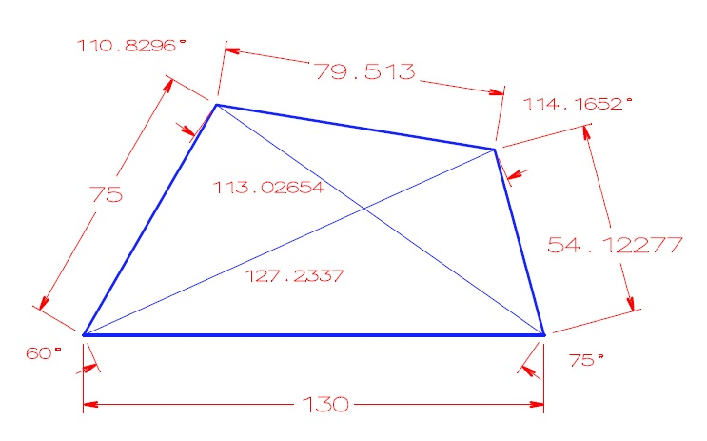
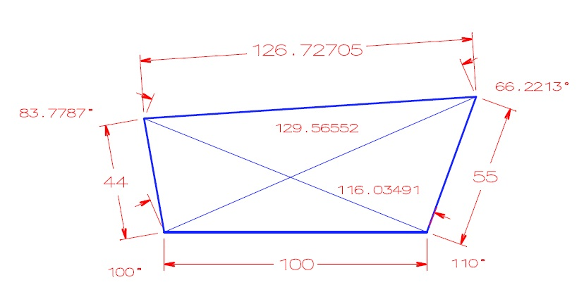
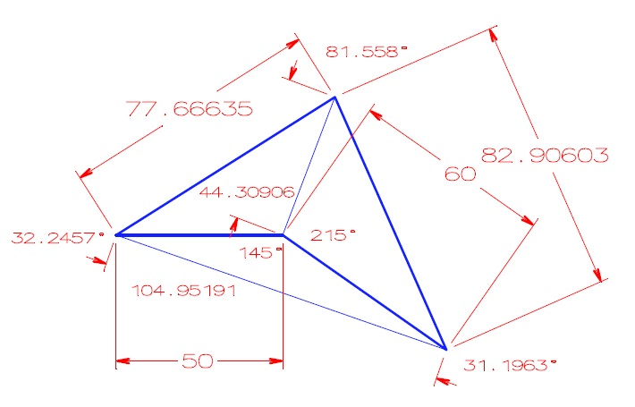
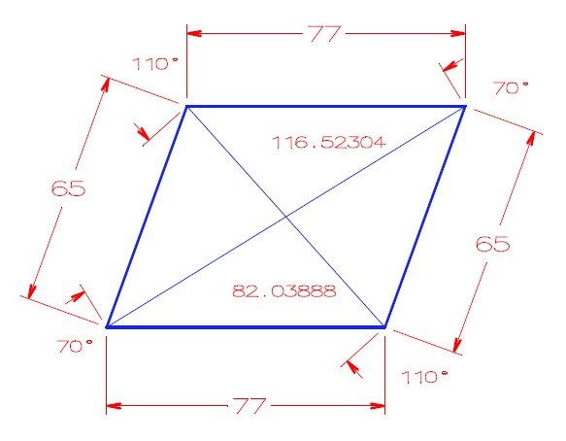
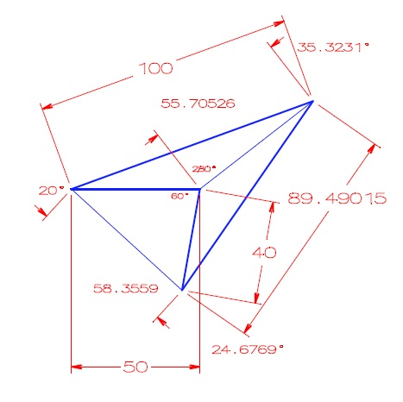
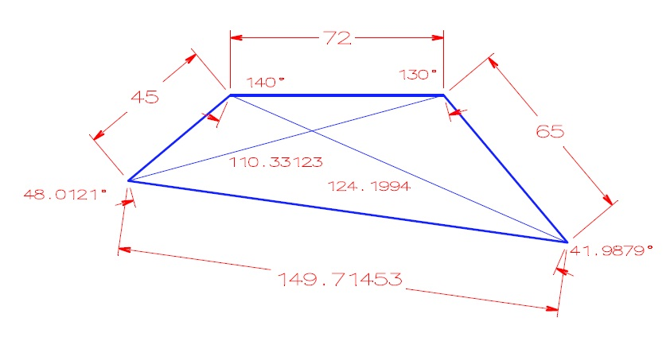
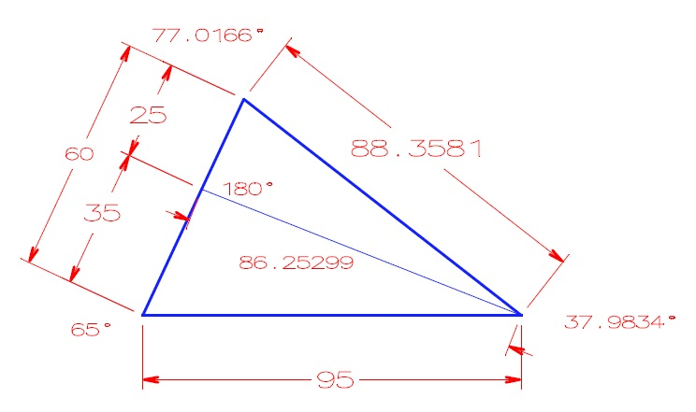
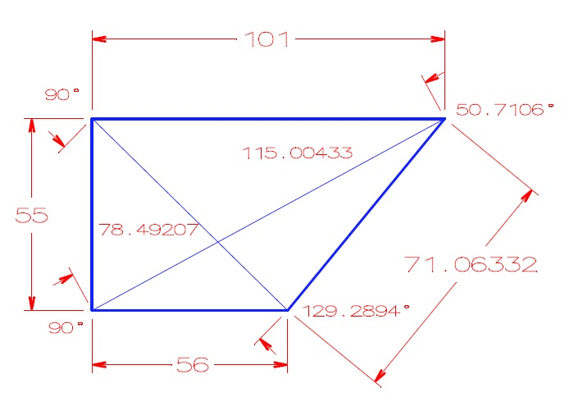
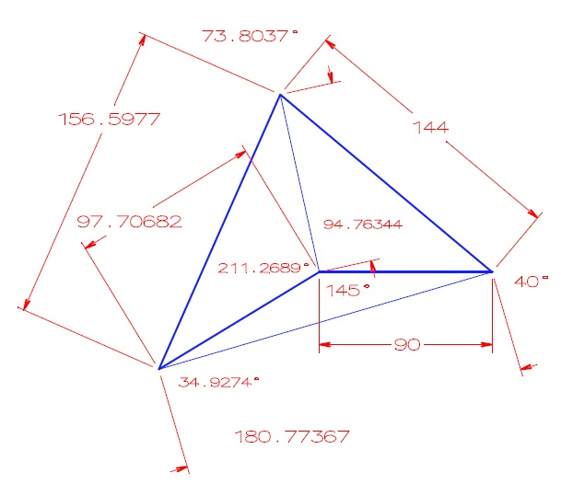
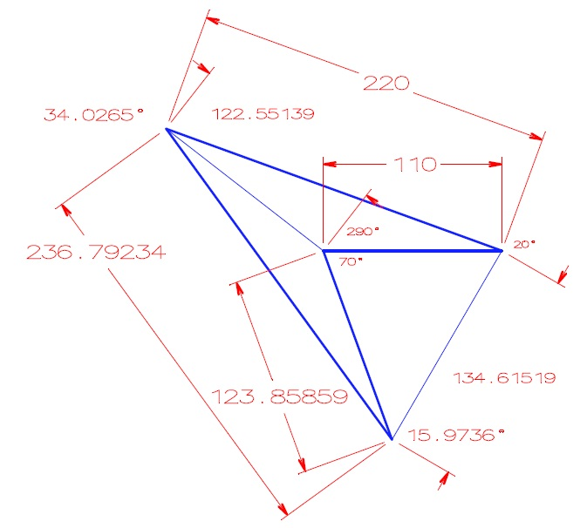
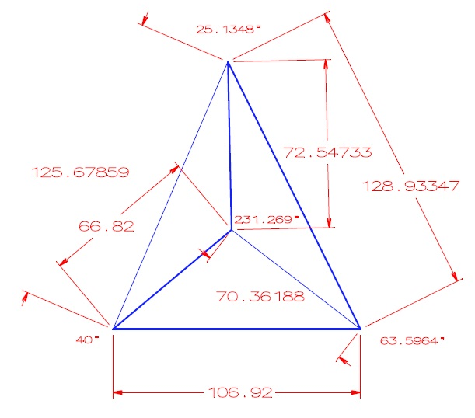
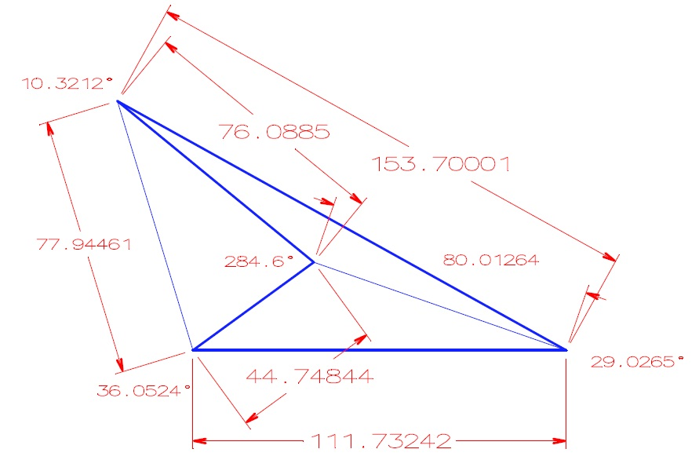
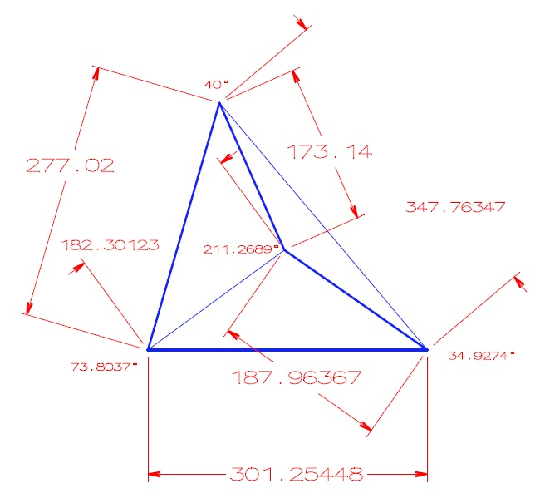
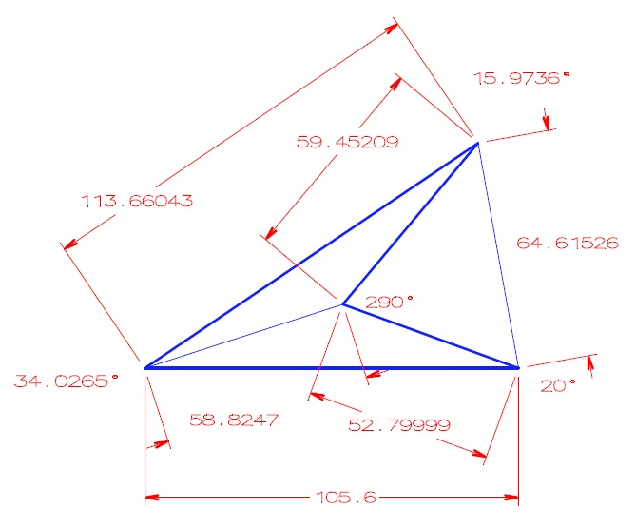

Metoda 3xS 2xU |  |  |  |  |  |  |  |  |  |  |  | Obvod |  |  |  |  |  |  |  | Plocha |  |  |  |  |  |  |  |  |  |  |  |  |  |  |  |  |  |  |  |  |  | Obvod O=a+b+c+d |  |  |  |  |  |  |  | Plocha S=S1+S2, S1=√s1(s1-a)(s1-b)(s1-u1), s1=(a+b+u1)/2, S2=√s2(s2-c)(s2-d)(s2-u1), s2=(c+d+u1)/2
Strana A | Strana B | Strana C | Strana D | Úhlopříčka U1 | Úhlopříčka U2 | Jednotky délky | Úhel alfa | Úhel beta | Úhel gama | Úhel delta | Jednotky úhlu |  |  |  |  |  |  |  |  |  |  |  |  |  |  |  |  |  | Číslo obrázku | Strana A | Strana B | Strana C | Strana D | Úhlopříčka U1 | Úhlopříčka U2 | Jednotky délky | Úhel alfa | Úhel beta | Úhel gama | Úhel delta | Jednotky úhlu |  |  |  |  |  |  |  |  |  |  |  |  |  |  |  |  |  | Jednotky délky | Úhel alfa | Úhel beta | Úhel gama | Úhel delta | Strana D | Jednotky úhlu
 |  |  |  |  |  |  |  |  |  |  |  | cm | ft | in | m | mi | mm | yd | mikrometry | mm2 | cm2 | dm2 | m2 | sq in | sq ft | a | ha | ac |  |  |  |  |  |  |  |  |  |  |  |  |  | cm | ft | in | m | mi | mm | yd | mikrometry | mm2 | cm2 | dm2 | m2 | sq in | sq ft | a | ha | ac
130 | 75 | 79.513 | 54.12277 | 113.02654 | 127.2337 | cm | 60.0000 | 110.8300 | 114.1600 | 75.0000 | ° | 338.636 | 11.1101 | 133.321 | 3.38636 | 0.00210418 | 3386.36 | 3.70337 | 3386357 | 618505 | 6185.05 | 61.8505 | 0.618505 | 958.684 | 6.65753 | 0.00618505 | 0.000061850454012355 | 0.000152836 | 1 | 130 | 75 | 79.513 | 54.12277 | 113.02654 | 127.2337 | cm | 60.0000 | 110.8296 | 114.1652 | 75.0000 | ° | 338.63577 | 11.1101 | 133.321 | 3.38636 | 0.00210419 | 3386.36 | 3.70337 | 3386360 | 618505 | 6185.0471738 | 61.8505 | 0.618505 | 958.685 | 6.65753 | 0.00618505000 | 0.0000618505 | 0.000152836 | cm | 0.00000000000000000000 | 0.00036091441275531790 | -0.00455480303980730700 | 0.00000000000000000000 | 0.00000000000000000000 | °
100 | 44 | 126.72711196 | 55 | 116.03491 | 129.56552 | ft | 100.0000 | 83.7800 | 66.2200 | 110.0000 | ° | 9928.16 | 325.727 | 3908.73 | 99.2816 | 0.0616907 | 99281.6 | 108.576 | 99281624 | 497563739 | 4975637 | 49756.4 | 497.564 | 771225 | 5355.73 | 4.97564 | 0.0497564 | 0.122951 | 2 | 100 | 44 | 126.72705 | 55 | 116.03491 | 129.56552 | ft | 100.0000 | 83.7787 | 66.2213 | 110.0000 | ° | 9928.16 | 325.72705 | 3908.72 | 99.2816 | 0.0616907 | 99281.6 | 108.576 | 99281590 | 497563598 | 4975636 | 49756.4 | 497.564 | 771225 | 5355.731378 | 4.97564 | 0.0497564 | 0.122951 | ft | 0.00000000000000000000 | 0.00155170705680623230 | -0.00196311458699923300 | 0.00000000000000000000 | 0.00000000000000000000 | °
50 | 77.66635 | 82.9062379684559 | 60 | 44.30906 | 104.95191 | in | 32.2500 | 81.5500 | 31.2000 | 215.0000 | ° | 687.254 | 22.5477 | 270.573 | 6.87254 | 0.0042704 | 6872.54 | 7.51591 | 6872544 | 1499520 | 14995.2 | 149.952 | 1.49952 | 2324.26 | 16.1407 | 0.0149952000000000000 | 0.000149952000000000000 | 0.00037054000000000000 | 3 | 50 | 77.66635 | 82.90603 | 60 | 44.30906 | 104.95191 | in | 32.2457 | 81.5580 | 31.1963 | 215.0000 | ° | 687.253 | 22.5477 | 270.57238 | 6.87253 | 0.00427039 | 6872.53 | 7.51589 | 6872529 | 1499520.0 | 14995.200 | 149.952 | 1.49952 | 2324.2633525 | 16.1407 | 0.0149952 | 0.00014995 | 0.000370539 | in | 0.01333511134818173200 | -0.00980897030335439400 | 0.01186038087849675100 | 0.00000000000000000000 | 0.00000000000000000000 | °
77 | 65 | 76.999978458 | 65 | 116.52304 | 82.03888 | m | 70.0000 | 110.0000 | 70.0000 | 110.0000 | ° | 28400 | 931.758 | 11181.1 | 284 | 0.176469 | 284000 | 310.586 | 283999978 | 4703161027 | 47031610 | 470316 | 4703.16 | 7289914 | 50624.4 | 47.0316 | 0.470316 | 1.16218 | 4 | 77 | 65 | 77 | 65 | 116.52304 | 82.03888 | m | 70.0000 | 110.0000 | 70.0000 | 110.0000 | ° | 28400 | 931.759 | 11181.1 | 284 | 0.176469 | 284000 | 310.586 | 284000000 | 4703160000 | 47031600 | 470316 | 4703.1620737 | 7289913 | 50624 | 47.0316 | 0.470316 | 1.16218 | m | 0.00000000000000000000 | 0.00000000000000000000 | 0.00000000000000000000 | 0.00000000000000000000 | 0.00000000000000000000 | °
50 | 100 | 89.4901384052618 | 40 | 55.70526 | 58.3559 | mi | 20.0000 | 35.3200 | 24.6800 | 280.0000 | ° | 44979578 | 1475708 | 17708495 | 449796 | 279.49 | 449795777 | 491903 | 449795777302 | 4149925187179280 | 41499251871793 | 414992518718 | 4149925187 | 6432396904922 | 44669422951 | 41499252 | 414993 | 1025469 | 5 | 50 | 100 | 89.49015 | 40 | 55.70526 | 58.3559 | mi | 20.0000 | 35.3231 | 24.6769 | 280.0000 | ° | 44979555 | 1475707 | 17708486 | 449796 | 279.49015 | 449795555 | 491902 | 449795554560 | 4149923701000000 | 41499237010000 | 414992370100 | 4149923701.2 | 6432394601339 | 44669406954 | 41499237 | 414992 | 1025468 | mi | 0.00000000000000000000 | -0.00877612667063855700 | 0.01256235588748943700 | 0.00000000000000000000 | 0.00000000000000000000 | °
...
Hodnoty v programu VIKLAN Jednotky
105.6 | 113.66043 | 59.45209 | 52.79999 | 64.61526 | 58.8247 | yd | 37.81 | 17.75 | 322.22 | 22.22 | grad | 30313.5 | 994.5380 | 11934.5 | 303.13500 | 0.18835900 | 303135.00 | 331.51300 | 303135149 | 1574662711

kontroloval : | Kubínek
dne: | 2011-10-10

Vlastnosti čtyřúhelníku
Změřené hodnoty v kreslícím programu |  |  |  |  |  |  |  | Vypočtené hodnoty v programu VIKLAN Jednotky

Případ 1
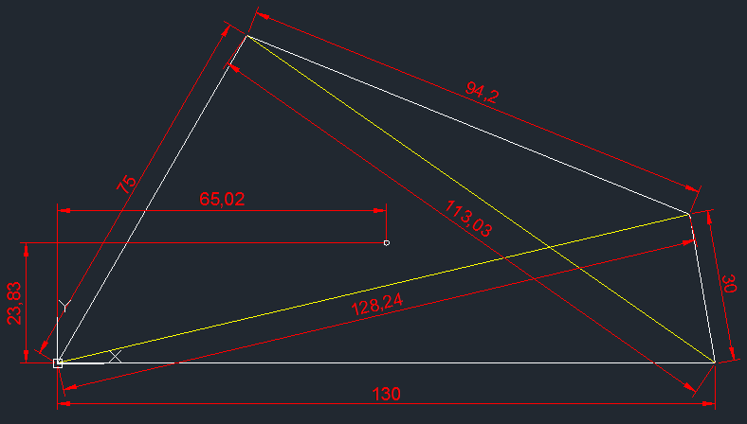
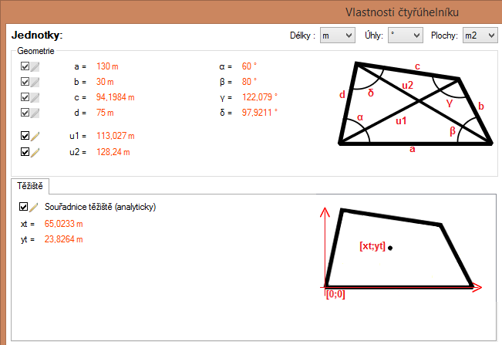

Případ 2
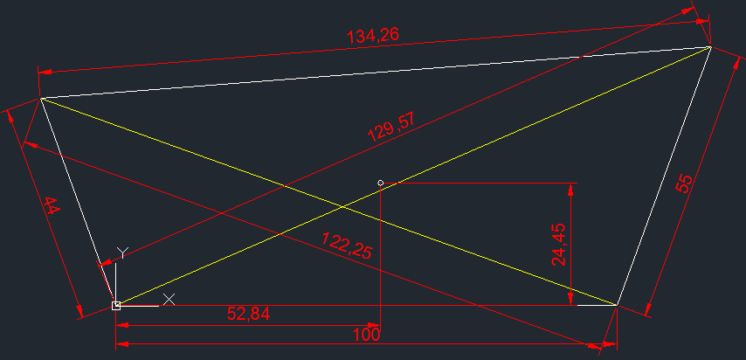

Případ 3
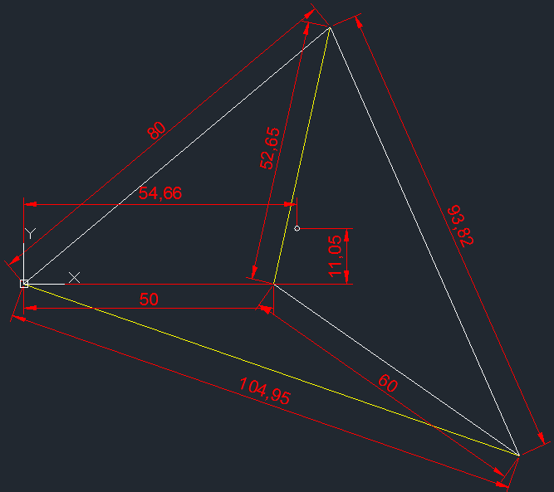

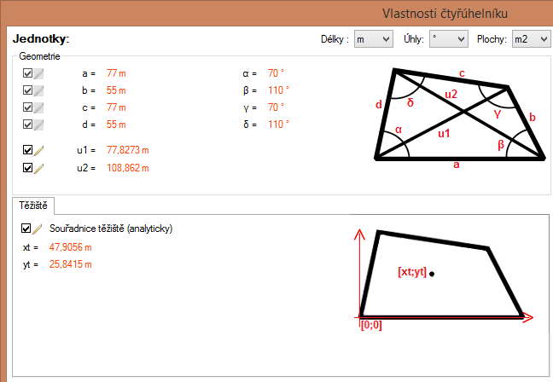
Případ 4
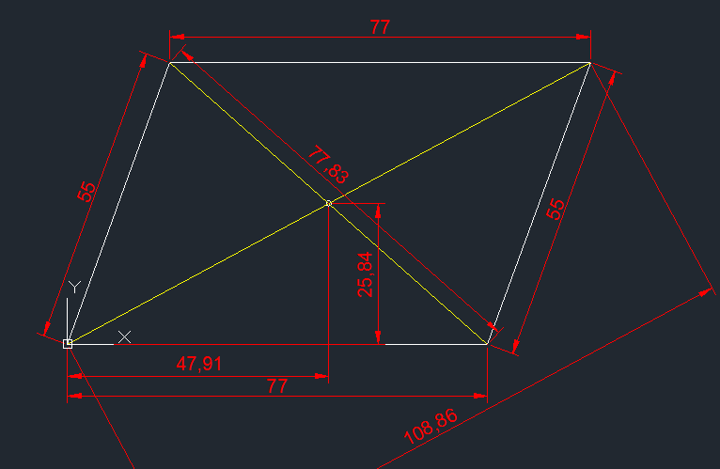

Případ 5
...

